BDA - Registration
BDA 考試 - 報名流程
 | 系統步驟
 | 步驟分支 |  |  |  |  |  |  |  |  |  | Must have
是
系統應收取逾期報名費
(港幣$511 - 每位考生)
 | 視乎情況需進行的步驟

1. 申請人進入報名頁面並閱讀報考簡章及考試規則
報名表遞交日期是否於逾期報名期間？
 |  |  | Maintain Exam Information For Online Registration (COMM30005)
否

- 保送教師中文姓名
- 保送教師英文姓名
- 保送學校中文名稱 (如有)
- 保送教師英文通訊地址
- 保送教師聯絡電話
- 保送教師電郵地址

2. 提供申請人資料
申請人可以是保送教師/學校
申請人以電郵地址開立帳戶以供日後查閱報名資料及下載文件 (**如沒有即時認證功能，系統需要求申請人輸入電郵兩次。)
 |  |  |  |  |  |  |  |  | Must have

 |  |  |  |  |  |  |  |  |  | Must have |  |  | Must have
上載HKDF會員證
上載HKDF會員證
圖像檔案接受JPEG/JPG/GIF/BMP/PDF/TIFF格式，不大於1MB
申請人可即時預覽已上載的檔案
 |  |  |  |  | Must have

 |  |  |  |  |  |  |  |  |  | Must have |  |  | Must have
上載教師證書
上載教師證書
圖像檔案接受JPEG/JPG/GIF/BMP/PDF/TIFF格式，不大於1MB
申請人可即時預覽已上載的檔案

 |  |  | 3.
選擇考試類別
(申請人不可同時選擇兩種考試類別)
 |  |  |  |  |  |  |  | Must have

 |  |  |  | Must have |  | Must have
第1-12級考試
(申請人不可同時選擇兩個考試場地類別)
第13級A/B考試

香港舞蹈總會
自行安排場地

 |  |  | Must have |  | Must have

1. 系統應收取每組的場地附加費用(按考試級別）
2. 如每組考生人數不足一半，系統應收取每組的附加費用(按考試級別）
有關詳情可參考「BDA - 考試費用、附加費用及年齡限制」檔案
如每組考生人數不足一半，系統應收取每組的附加費用(按考試級別）有關詳情可參考「BDA - 考試費用、附加費用及年齡限制」檔案
 | Must have
 | Maintain Grade (BDA025F)
每個考試級別每組人數上限：
第一至第三級: 1-6人
第四至第十二級: 1-4人
第十三級: 1-2人
以下為人數不足一半須收取附加費情況：
第一至第三級: 1-2人
第四至第十二級: 1人
第十三級: 不適用

填寫考場中文、英文地址及選擇場地是否曾獲得香港舞蹈總會認可的場地

是
否
 |  |  |  |  |  | nice to have

系統容許申請人替每個考生自行填寫組別及考生編號 (因考生考試時站位考量，例如：第1級考試即使只有3名考生，考生編號亦可選擇01,03,05)
 |  |  |  |  |  |  |  |  | Stage 3
上載考試場地平面圖
 |  |  |  |  |  | nice to have

標示是否和其他老師舉行Joint Exam
Check Box (Joint Exam) 及填寫其他保送教師姓名
填寫考生資料
- 考生中文姓名
- 考生英文姓名
- 考生國藉
- 考生性別
- 選擇考生的身份證明文件類別及填寫其編號 (香港身份證、護照、出生證明書、其他)
 |  |  |  |  |  |  | nice to have
 |  |  |  |  |  |  |  |  | Must have

上載考生身份證明文件副本
(香港身份證、護照、出生證明書、其他)
圖像檔案接受JPEG/JPG/GIF/BMP/PDF/TIFF格式，不大於1MB
選擇最多3個考試日期
- 第一選擇
- 第二選擇
- 第三選擇
選擇最多3個考試日期
- 第一選擇
- 第二選擇
- 第三選擇
選擇最多3個考試日期
- 第一選擇
- 第二選擇
- 第三選擇
 |  |  |  |  |  |  |  |  |  |  |  | Must have
 |  |  |  |  |  |  |  |  |  |  |  |  |  | Must have
申請人可即時預覽已上載的檔案
 | Maintain Schedule (BDA20035)
 | Must have

申請人提供每一考試組別的考試級別、考生人數及考生個人資料
(各考試級別均設有人數限制，有關詳情可參考「BDA - 考試費用、附加費用及年齡限制」檔案)
(申請人每次可輸入或利用template導入最多30組考生的資料 ，管理員自行設定每份考試報名表的組別上限)
 |  |  |  |  |  |  |  |  | Must have
填寫出生日期
(系統將自動計算年齡 ***考生歲數以考試季度計算: 春季-6月30日; 秋季:12月31日)
(每個考試級別的年齡要求不同，有關詳情可參考「BDA - 考試費用、附加費用及年齡限制」檔案)
符合年齡要求
可報考

計算年齡
(第一至第十級考生)

不符合年齡要求
不可報考
系統應提示申請人，考生不符合考試級別的年齡規定
 |  | Must have

符合年齡要求
可報考

計算年齡
(第十一至第十三級考生)
申請人上載報名資格證明
報考第十一級(第一級至第十級考試證書)
報考第十二級(第一級至第十一級考試證書)
報考第十三級(第一級至第十二級考試證書)
圖像檔案接受JPEG/JPG/GIF/BMP/PDF/TIFF格式，不大於1MB

不符合年齡要求
可報考
申請人可即時預覽已上載的檔案

是否於同一考試季度報考多於一個考試科目/級別
是
 |  |  |  |  |  |  |  |  | nice to have
 |  |  |  |  |  |  |  |  |  |  |  |  | nice to have
系統於管理頁面可生成報告，提示管理員考生於同一考試季度報考多於一個考試科目/級別

否

申請人考試組別編排表
圖像檔、PDF或ZIP格式
 |  |  |  |  |  | nice to have
申請人上載考試組別編排表
申請人可即時預覽已上載的檔案

每組的考試收費明細例子
 |  |  |  |  |  | Must have
系統列出所有已輸入的資料及每項收費明細(每個考試組別的考試收費及附加費用)要求申請人確認

系統列出管理人設定的報名及考試條款要求申請人確認
 |  |  |  |  |  | Must have

 |  |  |  |  |  | Must have
申請人繳交考試費及附加費用(如有)

 |  |  |  |  |  | Must have
系統發出報名確認電郵
(內容管理人可設定
管理人從系統可直接查看個別發送狀態及重發確認電郵。)

報名完成

reference
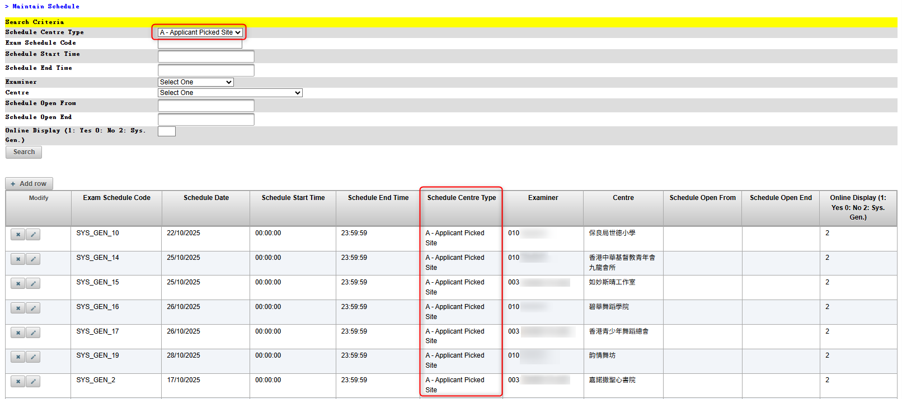
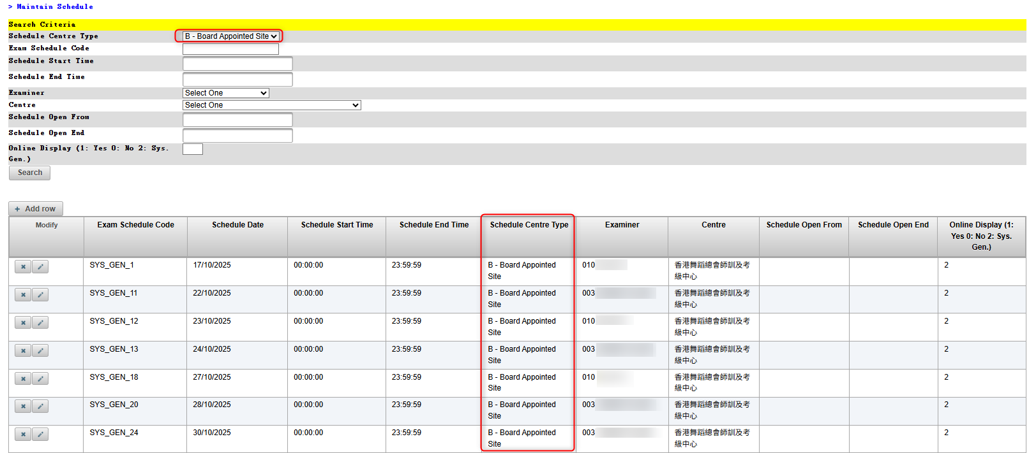
BDA025F (Maintain Grade)
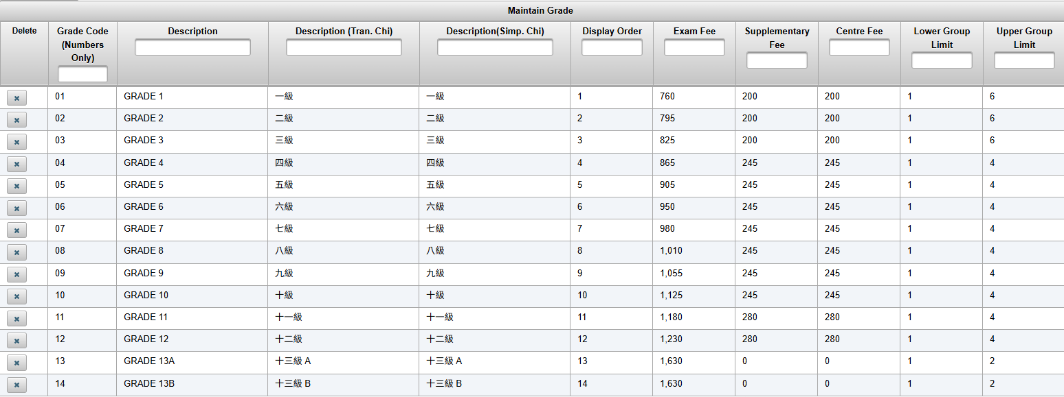
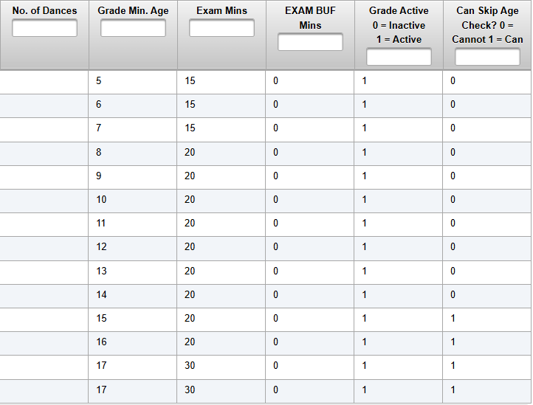

BDA20035 (Maintain Schedule)

